記入例
日にち、時間、作業内容、特記事項（あれば）を記入
多面的機能支払交付金活動 作業日報 |  |  |  |  |  |  |  |  | 活動組織名 |  | ○○活動組織
 |  |  |  |  |  |  |  |  | 日報番号 |  | 1
活動組織名:
【作業内容】 |  |  |  |  |  |  | 【参加者】 |  |  | 【支出】
作業日 | 令和8 | 年 | 5 | 月 | 5 | 日 | 農業者 | 20 |  | 日当 |  |  | 120,000
作業時間 | 13:00:00 | ～ | 17:00:00 |  |  |  | 農業者以外 | 10 |  | 購入・リース費 |  |  | 8,800
取組の具体的な内容 |  |  |  |  |  |  | 計 | 30 |  | 外注費
参加者を記入
農用地法面、農道、水路、ため池の草刈り等 |  |  |  |  |  |  |  |  |  | その他支出
 |  |  |  |  |  |  |  |  |  | 返還
特記事項 |  |  |  |  |  |  |  |  |  | 計 |  |  | 128,800
支出があった場合、項目ごとに記入

 |  | 【会議・事務処理】
 |  |  |  |  |  | 活動項目番号 | 実施 | 写真番号 | 備考（内容等）
 |  | 事務処理 |  |  |  | 200
 |  | 会議など |  |  |  | 300

【農地維持活動】
１．地域資源の基礎的な保全活動
活動区分 |  | 活動項目 |  |  |  | 活動項目番号 | 計画 | 実施 | 写真番号 | 備考
点検・計画策定 | 点検 | 点検 |  |  |  | 1 | ○ |  |  |  |  |  |  | ○ | ○
 | 計画策定 | 年度活動計画の策定 |  |  |  | 2 | ○ |  |  |  |  |  |  | ー
研修 |  | 事務・組織運営・機械の安全使用にかかる研修 |  |  |  | 3 | ○
 | 農用地 | 遊休農地保全管理 |  |  |  | 4 | ー |  |  |  |  | 解消面積（a）
 |  | 畦畔・法面の草刈り |  |  |  | 5 | ○ | ○
 |  | 鳥獣害防護柵管理 |  |  |  | 6 | ー
 | 水路 | 水路の草刈り |  |  |  | 7 | ○ | ○
 |  | 水路の泥上げ |  |  |  | 8 | ○ | ○
この日報で実施した活動番号に○を記入。
※活動番号は、活動計画書で組織が選択した番号です。
 |  | 水路附帯施設保守 |  |  |  | 9 | ○ | ○
 | 農道 | 農道の草刈り |  |  |  | 10 | ○ | ○
 |  | 農道側溝の泥上げ |  |  |  | 11 | ○ | ○
 |  | 路面の維持 |  |  |  | 12 | ○ | ○
 | ため池 | ため池の草刈り |  |  |  | 13 | ○ | ○
 |  | ため池の泥上げ |  |  |  | 14 | ○ | ○
 |  | ため池附帯施設保守 |  |  |  | 15 | ○ | ○
 | 共通 | 異常気象時の対応 |  |  |  | 16 | ○

２．地域資源の適切な保全管理のための活動
活動区分 |  | 活動項目 |  |  |  | 活動項目番号 | 計画 | 実施 | 写真番号 | 備考
地域資源の適切な保全管理のための推進活動 | 共通 | 農業者の検討会の開催 |  |  |  | 17 | ○
 |  | 農業者に対する意向調査、現地調査 |  |  |  | 18 | ー
 |  | 不在村地主との連絡体制の整備等 |  |  |  | 19 | ー
 |  | 集落外住民や地域住民との意見交換等 |  |  |  | 20 | ー
 |  | 地域住民等に対する意向調査等 |  |  |  | 21 | ー
 |  | 有識者等による研修会、検討会の開催 |  |  |  | 22 | ー
 |  | その他 |  |  |  | 23 | ー

【資源向上支払（共同】
１．施設の軽微な補修
活動区分 |  | 活動項目 |  |  |  | 活動項目番号 | 計画 | 実施 | 写真番号 | 備考
地域資源の適切な保全管理のための推進活動 | 共通 | 農用地の機能診断 |  |  |  | 24 | ○
 |  | 水路の機能診断 |  |  |  | 25 | ○
 |  | 農道の機能診断 |  |  |  | 26 | ○
 |  | ため池の機能診断 |  |  |  | 27 | ○
 |  | 年度活動計画の策定 |  |  |  | 28 | ○
 |  | 機能診断・補修技術等に関する研修 |  |  |  | 29 | ○
 |  | 農用地の軽微な補修等 |  |  |  | 30 | ○
 |  | 水路の軽微な補修等 |  |  |  | 31 | ○
 |  | 農道の軽微な補修等 |  |  |  | 32 | ○
 |  | ため池の軽微な補修等 |  |  |  | 33 | ○

２．農村環境保全活動
活動区分 |  | 活動項目 |  |  |  | 活動項目番号 | 計画 | 実施 | 写真番号 | 備考
 |  | 生物多様性保全計画の策定 |  |  |  | 34 | ー
 |  | 水質保全計画、農地保全計画の策定 |  |  |  | 35 | ー
 |  | 景観形成計画、生活環境保全計画の策定 |  |  |  | 36 | ー
 |  | 水田貯留機能増進計画、地下水かん養活動計画の策定 |  |  |  | 37 | ー
 |  | 資源循環計画の策定 |  |  |  | 38 | ー
 |  | 生物の生息状況の把握 |  |  |  | 39 | ー
 |  | 外来種の駆除 |  |  |  | 40 | ー
 |  | その他（生態系保全） |  |  |  | 41 | ー
 |  | 水質モニタリングの実施・記録管理 |  |  |  | 42 | ー
 |  | 畑からの土砂流出対策 |  |  |  | 43 | ー
 |  | その他（水質保全） |  |  |  | 44 | ー
 |  | 植栽等の景観形成活動 |  |  |  | 45 | ー
 |  | 施設等の定期的な巡回点検・清掃 |  |  |  | 46 | ○
 |  | その他（景観形成・生活環境保全） |  |  |  | 47 | ー
 |  | 水田の貯留機能向上活動 |  |  |  | 48 | ー
 |  | 水田の地下水かん養機能向上活動、水源かん養林の保全 |  |  |  | 49 | ー
 |  | 地域資源の活用・資源循環活動 |  |  |  | 50 | ー
 |  | 啓発・普及活動 |  |  |  | 51 | ○

３．多面的機能を増進する活動
活動区分 |  | 活動項目 |  |  |  | 活動項目番号 | 計画 | 実施 | 写真番号 | 備考
 |  | 遊休農地の有効活用 |  |  |  | 52 | ○
 |  | 鳥獣被害防止対策及び環境改善活動の強化 |  |  |  | 53 | ー
 |  | 地域住民による直営施工 |  |  |  | 54 | ー
 |  | 防災・減災力の強化 |  |  |  | 55 | ー
 |  | 農村環境保全活動の幅広い展開 |  |  |  | 56 | ー
 |  | やすらぎ・福祉及び教育機能の活用 |  |  |  | 57 | ー
 |  | 農村文化の伝承を通じた農村コミュニティの強化 |  |  |  | 58 | ー
 |  | 広域活動組織における活動支援班による活動の実施 |  |  |  | 58-1 | ー
 |  | 水管理を通じた環境負荷低減活動の強化 |  |  |  | 58-2 | ー
 |  | 都道府県、市町村が特に認める活動 |  |  |  | 59 | ー
 |  | 広報活動・農的関係人口の拡大 |  |  |  | 60 | ー

【資源向上支払（長寿命化）】
活動区分 |  |  |  |  |  | 活動項目番号 | 計画 | 実施 | 写真番号 | 備考
 |  | 施設区分
 |  | 水路の補修 |  |  |  | 61 | ー
 |  | 水路の更新等 |  |  |  | 62 | ー
 |  | 農道の補修 |  |  |  | 63 | ー
 |  | 農道の更新等 |  |  |  | 64 | ー
 |  | ため池の補修 |  |  |  | 65 | ー
 |  | ため池（附帯施設）の更新等 |  |  |  | 66 | ー
活動写真を貼付（2枚程度）

【活動写真】
 | 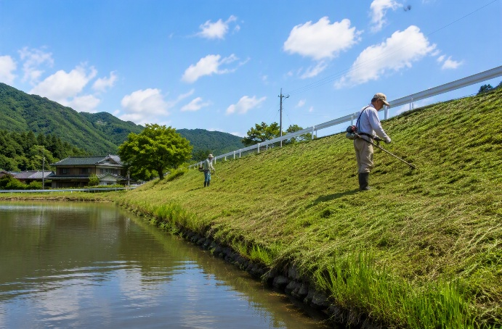 写真① |  |  |  |  |  | 写真➁

